怀信评分
车手 | 得分 | 评价
潘子 | 7 | 为人方正
青蛙 | 6 | 身高不高（）
乐扣 | 8 | 长的很实诚🤔 有点好嬷
陈皮鸭 | 7 | 我怎么感觉好像英国人啊，有点我对英国人的刻板印象，也可能是我有问题
猫哥 | 7.5 | 魁梧，长得很有福气🤔，但是我觉得他比上面那个澳洲小伙合眼缘
皇帝 | 7.5 | 这哥们感觉有点亚洲血统的。但是脸很长，像抗日神剧里的国民党军官（
老汉 | 5 | 应该去打篮球。很像打篮球打的很好的那一批。但是我对这种脸型不是很能get，（虽然本来我也不怎么get男性）
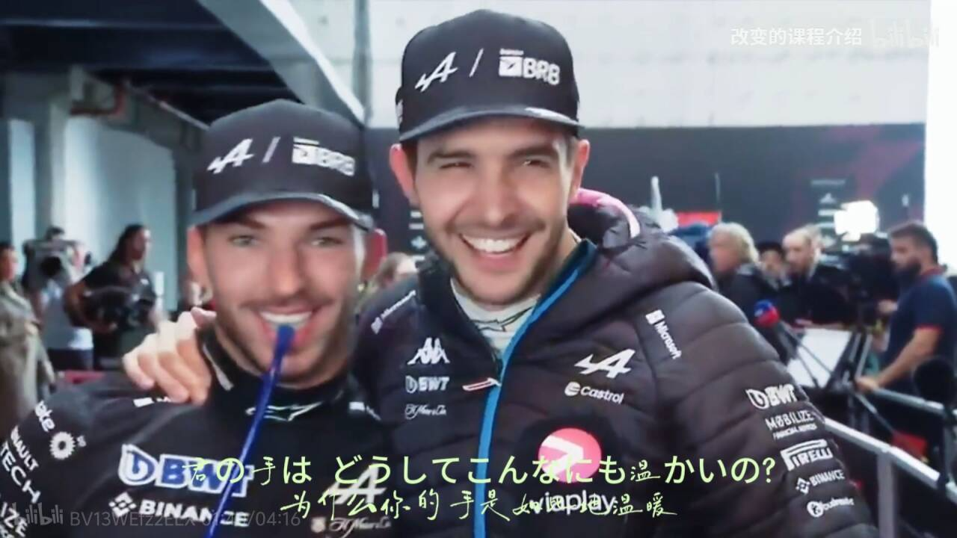
牢佩 | 6 | 很符合我对白人经理的刻板印象🤔这老哥感觉以后会有啤酒肚
头哥 | 5 | 我觉得他矮一点会好看🤔指头
加大师 | 7.5 | 我觉得这个适合穿个西服去当销售🤔*以及没剃头的丑一点
浩克 | 8 | 有点老美刻板印象，这个更方正一点🤔感觉可以去拍个电影当男二男三。
角田 | 5 | 韩国人吗？眼睛眉毛很像牢韩 *“青木阳菜是我爹”
卡卡罗特 | 5 | 颅顶很高
皮鞋 | 7.5 | 眼神很睿智啊（正向）
画龙 | 5 | 好老，猜测年龄35
二本 | 6 | 感觉有亚洲血统，但是大小眼
大牙 | 7 | 他有点像那个，跳跳虎或者高飞，但是很喜感
熊人 | 6.5 | 他这个脸看着像韩国人，但是五官又剔除了这一部分；小伙还行，肤色给他加了个分 （一白遮百丑那个意思，不是qs） | 以及这张好滑稽
可乐瓶 | 6 | 五官非常对称，额头有点歪🤔
小周 |  | 张伟（爱情公寓的那个）
便利店 |  | 像游泳运动员
大哥
萨导
杜汉
老莱

